SOP FORMU_IsıtmaKazanı_Kapama
 |  | YARDIMCI İŞLETMELER BÖLÜMÜ YT1SOP67_ISITMA KAZANLARI KAPAMA SOP |  |  | İLK YAYIM TARİHİ:10.02.2025
 |  |  |  |  | REV. TARİHİ: -
 |  |  |  |  | DOK. NO: YT1SOP67
 |  | BAKIM |  | SOP | REV.: 0
KAPSAM : Isıtma kazanlarının (Kazan Dairesi) uzun süreli kapanma öncesinde güvenli şekilde kapatılması işlemlerini kapsar.
DİKKAT! SOP Formunda belirtilen adımların veya ekipmanların dışında çalışma yapmayınız. Farklı bir uygulama ile karşılaştığınızda kesinlikle müdahale etmeyiniz ve mutlaka ilk amirinize bilgi veriniz.
NO | İŞ ADIMI (Prosesin başından sonuna adım adım süreçler anlatılır. Siyah renk ile net ifadeler yazılır.) |  | DİKKAT EDİLECEK HUSUSLAR (Proses adımlarının her birinde Kalite, İş Güvenliği ve Çevre için dikkat edilmesi gereken çok önemli noktalara değinilir. Kaliteye veya Fireye etki edecek konular kırmızı renk, İSGÇ konular mavi renk ile yazılır.) | KULLANILAN EKİPMAN | FOTOĞRAFLAR
1 | Bina Otomasyonundan Kazan Dairesi sekmesinden Isıtma kazanları "off" konuma alınır. |  | Sıcak Odalar dikkate alınmalıdır ve Kış dönemi ısıtma sistemindeki suyun kazanlar çalışmasa da sistemde döndürülmesi önemlidir. Dış alandaki taze hava santrallerinin bataryalarının donma durumunda delinmesi önlenmiş olur. Isıtma kazanları "off" konuma alındıktan sonra brülör ve pompalar otomatik duracaktır. Gözlemlenmesi gerekmektedir. |  | 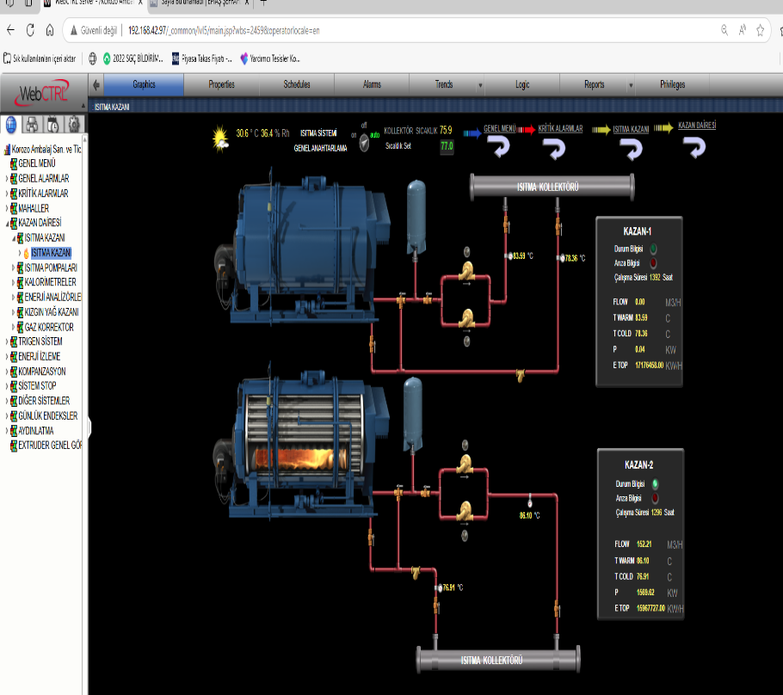 #VALUE!
2 | Kazanın girişindeki doğalgaz vanası kapatılır |  |  |  | 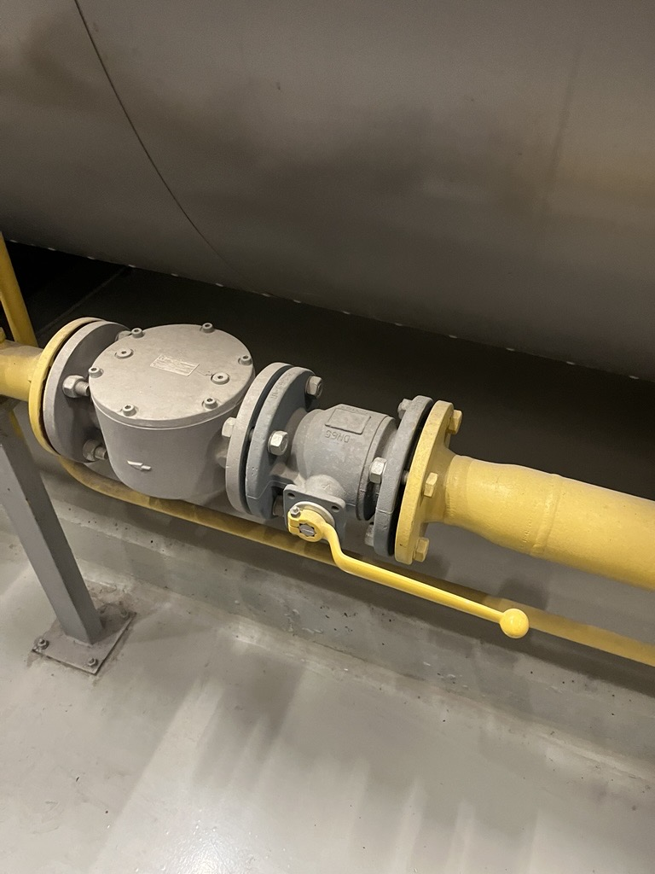
3 | Bina otomasyonundan Kazan Dairesi Sekmesinden Isıtma Pompaları "off" konuma alınır. |  | Pompalar otomatik olarak duracaktır. Daha sonrasında gözlemlenmesi gerekir. | 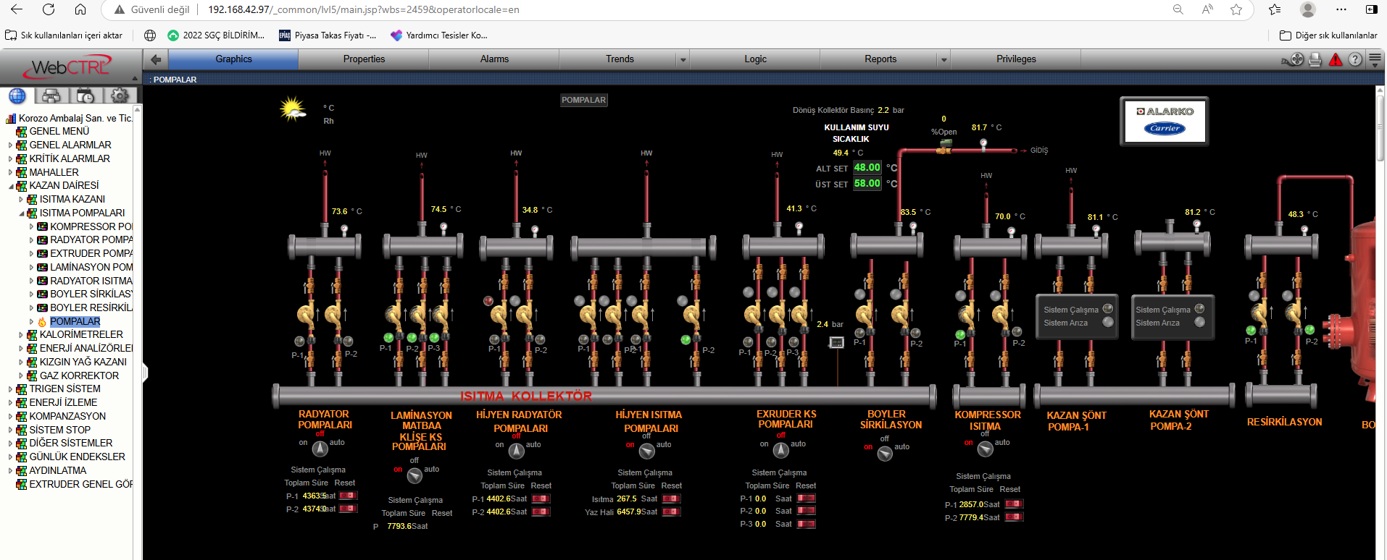
GEREKLİ EL ALETLERİ |  |  | GEREKLİ YARDIMCI EKİPMANLAR |  | GEREKLİ KİŞİSEL KORUYUCU DONANIMLAR

HAZIRLAYAN |  |  | KONTROL EDEN |  | ONAYLAYAN

